Лист1
 |  | Магазин «Бисер, Бусинка, Страз» чешский бисер оптом, с доставкой по России http://biser-businka-strass-18.com http://okeanbusin.ru |  |  |  | опт: +7 499 157-6590 опт: +7 499 157-3151 заказ отправлять на адрес: optotdel18@yandex.ru

Бланк-заказа: |  | Жемчужная нить, акрил, Китай
ФИО, организация, адрес:
Контактный телефон:

 |  |  |  |  |  |  | Общий вес заказа (кг): |  | 0.00
 | Валюта расчёта: Доллар |  |  |  | $- | $- | $-
Всего заказано на сумму в долларах: |  |  |  | Розничная цена | Цена при покупке только жемчуга на сумму: |  |  | наличие | Заказ 1 ед.=1нить.
Картинка | Артикул | Размер / диаметр | упаковка |  | от 10 нитей | от 15 нитей | от 20 нитей
 |  |  |  |  | Цена при покупке вместе с бисером:
 |  |  |  |  | от 10 до 30 кг | от 30 до 50 кг | от 50 кг
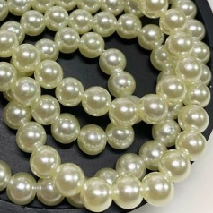
 | Бусины жемчужные на нити,10 мм бежевые | 3 мм / 265 шт | 1 нить | 40.00р. | $0.39 | $0.38 | $0.37
 |  | 4 мм / 235 шт | 1 нить | 40.00р. | $0.39 | $0.38 | $0.37
 |  | 5 мм /185 шт | 1 нить | 40.00р. | $0.39 | $0.38 | $0.37
 |  | 6 мм /155 шт | 1 нить | 55.00р. | $0.53 | $0.52 | $0.51
 |  | 8 мм /110 шт | 1 нить | 55.00р. | $0.53 | $0.52 | $0.51
 |  | 10 мм /95 шт | 1 нить | 55.00р. | $0.53 | $0.52 | $0.51
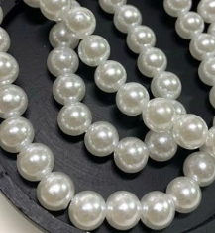 | Бусины жемчужные на нити,белые | 3 мм / 265 шт | 1 нить | 40.00р. | $0.39 | $0.38 | $0.37
 |  | 4 мм / 235 шт | 1 нить | 40.00р. | $0.39 | $0.38 | $0.37
 |  | 5 мм /185 шт | 1 нить | 40.00р. | $0.39 | $0.38 | $0.37
 |  | 6 мм /155 шт | 1 нить | 55.00р. | $0.53 | $0.52 | $0.51
 |  | 8 мм /110 шт | 1 нить | 55.00р. | $0.53 | $0.52 | $0.51
 |  | 10 мм /95 шт | 1 нить | 55.00р. | $0.53 | $0.52 | $0.51
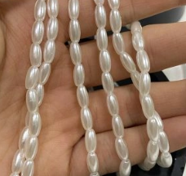 | Бусины жемчужные рисинки на нити, 8*4 мм, белые | 8*4 мм /110 шт | 1 нить | 40.00р. | $0.39 | $0.38 | $0.37
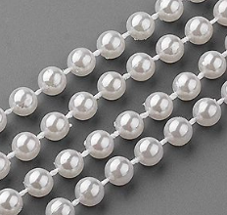 | Жемчужная тесьма | 5 мм | 1 метр | 69.00р. | $0.67 | $0.66 | $0.65
 |  |  |  |  |  |  |  |  | 0
в начало >>

